Vis. Jawaban No.1
1. Kondisi Yang Meningkatkan Resiko Kecelakaan
Terdapat beberapa faktor kondisi yang menyebabkan terjadinya peningkatan atas resiko kecelekaan, berikut kami akan menjelaskan faktor yang menyebabkan hal tersebebut .

Jumlah kecelakaan yang terjadi dipersimpangan (Intersection)
Faktor Persimpangan Jalan
Type Of Intersection Name | Number Of Vehicle Forms Submitted All
Not an Intersection | 26,653
Four-Way Intersection | 5,375
T-Intersection | 2,952
Y-Intersection | 243
others | 117
Five Point, or More | 45
Roundabout | 26
L-Intersection | 22
Other Intersection Type | 9
Traffic Circle | 9
INSIGHT: -Jumlah kecelakaan di persimpangan cukup besar yakni di Four_Way intersection sebanyak 5375 kejadian dan di T intersection sebanyak 2952 kejadian. Hal ini
mengindikasikan bahwa persimpangan merupakan kondisi yang meningkatkan resiko kecelakaan
Banyaknya Kecelakaan berdasarkan Sistem Fungsional Jalan
Faktor Fungsional Jalan Pada Jalan Type Not an Intersection
Type Of Intersection Name | Functional System Name | Number Of Vehicle Forms Submitted All
Not an Intersection | Principal Arterial - Other | 6,540
Not an Intersection | Minor Arterial | 5,298
Not an Intersection | Interstate | 4,316
Not an Intersection | Major Collector | 4,156
Not an Intersection | Local | 3,441
Not an Intersection | Principal Arterial - Other Freeways and Expressways | 1,354
Not an Intersection | Minor Collector | 999
Not an Intersection | others | 549
INSIGHT: -Jumlah kecelakaan di jalan dengan tipe fungsi jalan arteri cukup besar yakni di Principal Arterial sebanyak 6450 kejadian dan di Minor Arterial sebanyak 5298 kejadian. Hal ini mengindikasikan, tipe fungsi jalan merupakan kondisi yang meningkatkan resiko kecelakaan

Fungsi Jalan di Type Not an Intersection Berdasarkan Jumlah Kecelakan dan Jumlah Korban Dengan Kategori Fatal
Functional System Name | Number Of Vehicle Forms Submitted All | Number Of Fatalities
Principal Arterial - Other | 6,540 | 7,183
Minor Arterial | 5,298 | 5,810
Interstate | 4,316 | 4,800
Major Collector | 4,156 | 4,469
Local | 3,441 | 3,634
Principal Arterial - Other Freeways and Expressways | 1,354 | 1,470
Minor Collector | 999 | 1,054
others | 549 | 581
INSIGHT: -Tren jumlah fatality pada setiap tipe fungsional jalan relatif sebanding dengan jumlah kendaraan yang terllibat dalam kecelakaan
Jumlah Kecelakaan berdasarkan Kondisi Pencahayaan
Jumlah Kecelakaan Berdasarkan Light Condition
Light condition_name | Number of vehicle forms submitted all
Daylight | 16,236
Dark - Not Lighted | 9,695
Dark - Lighted | 7,373
Dusk | 951
Dawn | 645
Dark - Unknown Lighting | 335
others | 216

Pernyataan |  | Jawaban
Apakah jumlah tabrakan pada ketiga kondisi part "Dark" lebih banyak dari kondisi "Light" |  | TRUE

INSIGHT: Kecelakaan dengan kondisi penerangan yang gelap (dark-not lighted) cukup besar yaitu 9695 kecelakaan. Hal ini menandakan masih banyak kecelakaan terjadi kecelakaan dalam kondisi penerangan yang tidak baik

Vis. Jawaban No.2
10 Negara Bagian dengan Tingkat Kecelakaan Tertinggi
2. 10 Negara Bagian dengan Tingkat Kecelakaan Tertinggi
Tabel & Diagram 1
State Name | Number Of Vehicle Forms Submitted All
Texas | 3,520
California | 3,487
Florida | 3,097
Georgia | 1,516
North Carolina | 1,410
Ohio | 1,154
Illinois | 1,076
Tennessee | 1,070
Pennsylvania | 1,060
Michigan | 1,010

Jumlah Kendaraan Terlibat Kecelakaan dan Jumlah Korban Fatality di 10 Negara Bagian yang Banyak Terjadi Kecelakaan
INSIGHT : 10 Negara Bagian dengan Tingkat Kecelakaan Tertinggi adalah sebagai berikut Texas, California, Florida, Georgia, North Carolina, Ohio, Illinois, Tennessee, Pennsylvania, Michigan
Analisa Lanjutan
Tabel & Diagram 2
State Name | Number Of Vehicle | Number Of Fatalities
Texas | 5,612 | 3,874
California | 5,435 | 3,769
Florida | 4,937 | 3,330
Georgia | 2,412 | 1,657
North Carolina | 2,202 | 1,536
Ohio | 1,833 | 1,230
Illinois | 1,724 | 1,180
Tennessee | 1,713 | 1,168
Pennsylvania | 1,668 | 1,129
Michigan | 1,621 | 1,083

INSIGHT : 10 Negara Bagian dengan Tingkat Fatality dan Jumlah Kendaraan yang terlibat kecelakaan tertinggii adalah sebagai berikut Texas, California, Florida, Georgia, North Carolina, Ohio, Illinois, Tennessee, Pennsylvania, Michigan
Jumlah Tabrakan di 10 Negara Bagian Teratas mempunyai korelasi yang kuat dengan jumlah kendaraan terlibat serta jumlah korban dengan kategori Fatal

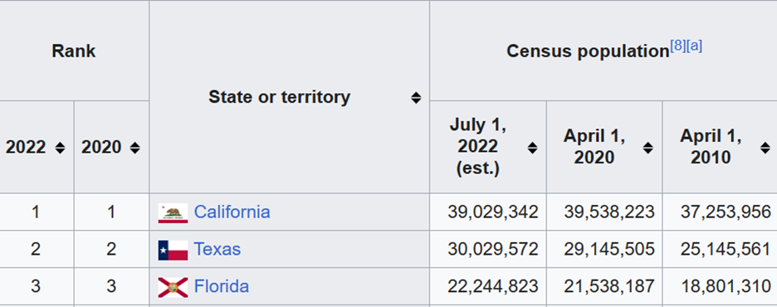
LANJUTAN ANALISA
Berdasarkan data jumlah populasi di Amerika Serikat, California merupakan negara dengan populasi terbesar sedangkan Texas kedua, namun jumlah kecelakaan yang terjadi di Texas lebih banyak dibandingkan dengan California. Untuk itu kami mengidentifikasi lanjut dengan membandingkan kecelakaan di Texas dan California dari 4 aspek, yaitu kecelakaan karena kondisi iklim, pengemudi mabuk, kejadian di persimpangan , dan juga kejadian di infrastruktur penerangan yang gelap

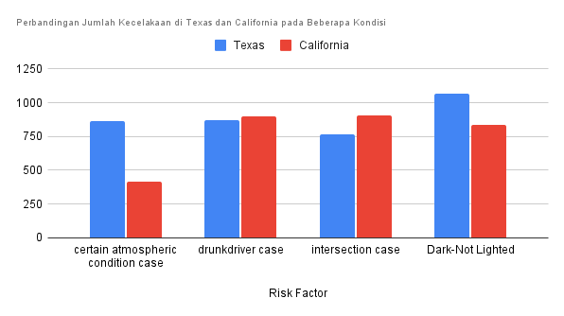
Risk Factor | Texas | California
certain atmospheric condition case | 865 | 417
drunkdriver case | 873 | 902
intersection case | 768 | 904
Dark-Not Lighted | 1067 | 839

INSIGHT
Dari 4 aspek yang dibandingkan, faktor iklim dan infrastruktur penerangan berpengaruh terhadap tingginya kecelakaan di Texas dibandingkan dengan California

Vis. Jawaban No.3
3. Jumlah rata-rata kejadian kecelakaan perhari berdasarkan jam terjadinya kecelakaan

Rata-Rata Kejadian Kecelakaan Per Hari Berdasarkan Jam Terjadinya Kecelakaan
RESULT TABLE
accident_hour | accident_perhour_perday
0 | 3
1 | 3
2 | 3
3 | 2
4 | 3
5 | 3
6 | 4
7 | 4
8 | 4
9 | 5
10 | 5
11 | 6
12 | 6
13 | 6
14 | 6
15 | 6
16 | 5
17 | 5
18 | 4 | INSIGHT
19 | 4 | -Berdasarkan jam terjadinya kecelakaan, di jam 0 rata-rata terjadi 3 kecelakaan per jam per hari kemudian meningkat di jam 6 dan terus naik hingga puncak kecelakaan pada jam 11-15. Kemudian tren rata-rata kecelakaan menurun kembali hingga ke jam 23
20 | 3 | -Puncak kecelakaan terjadi pada pukul 11-15 sebanyak 6 kecelakaan per jam per hari
21 | 3
22 | 3
23 | 3

Perbandingan Single Crash VS Vehicle Collision Per Jam
ANALISA LANJUTAN
Mengidentifikasi jumlah kecelakaan per jam di jalan lurus, juga mengidentitikasi berapa kontribusi jumlah kecelakaan tunggal dibandingkan tabrakan antar kendaraan
Hour | Total Staight Road Accident | Motor Vehicle Collision | Single Vehicle Crash
0 | 506 | 159 | 347
1 | 497 | 187 | 310
2 | 446 | 153 | 293
3 | 399 | 125 | 274
4 | 478 | 195 | 283
5 | 586 | 235 | 351
6 | 639 | 257 | 382
7 | 757 | 289 | 468
8 | 780 | 303 | 477
9 | 894 | 336 | 558
10 | 912 | 326 | 586
11 | 1033 | 349 | 684
12 | 1043 | 287 | 756
13 | 1161 | 317 | 844
14 | 1102 | 266 | 836
15 | 1147 | 286 | 861
16 | 1055 | 236 | 819
17 | 954 | 201 | 753
18 | 892 | 186 | 706
19 | 781 | 147 | 634 | INSIGHT
20 | 681 | 136 | 545 | -Puncak terjadinya kejadian kecelakaan di jalan lurus terjadi pukul 11 hingga 16
21 | 618 | 138 | 480 | -Puncak terjadinya kejadian kecelakaan tunggal (single crash) di jalan lurus terjadi pukul 11 hingga 16
22 | 556 | 126 | 430 | - Jumlah kecelakaan tunggal per jam nya lebih banyak dibandingkan kejadian tabrakan antar kendaraan'
23 | 504 | 141 | 363 | -Kejadian kecelakaan di jalan lurus lebih banyak disumbang oleh kejadian kecelakaan tunggal (single crash)

Vis. Jawaban No.4
4. Persentase kecelakaan yang disebabkan oleh pengemudi yang mabuk

Persentase Kecelakaan yang Disebabkan Pengemudi Mabuk
RESULT TABLE
total drunk driver case | 9141 | 0.2578488618
case without drunk drivers | 26310 | 0.7421511382
total case | 35451

INSIGHT |  |  |  | : | Sebanyak 25.8% kecelakaan di Amerika Serikat pada tahun 2021 disebabkan oleh faktor pengemudi mabuk

Banyak Kecelakaan Disebabkan Pengemudi Mabuk Berdasarkan Jam
ANALISA LANJUTAN | Mengidentifikasi jumlah kecelakaan yang disebabkan pengemudi mabuk berdasarkan jam
 |  | hour | drunk_driver_accident
 |  | 0 | 183
 |  | 1 | 139
 |  | 2 | 118
 |  | 3 | 95
 |  | 4 | 114
 |  | 5 | 122
 |  | 6 | 147
 |  | 7 | 223
 |  | 8 | 242
 |  | 9 | 335
 |  | 10 | 349
 |  | 11 | 450
 |  | 12 | 501
 |  | 13 | 617
 |  | 14 | 632
 |  | 15 | 682
 |  | 16 | 681
 |  | 17 | 700
 |  | 18 | 671 |  | INSIGHT
 |  |  |  |  | Tren jumlah kejadian kecelakaan karena pengemudi mabuk meningkat dari siang dan memuncak hingga menjelang malam
 |  | 19 | 642 |  | Kecelakaan karena pengemudi mabuk paling banyak terjadi di jam 13 hingga jam 19
 |  | 20 | 503
 |  | 21 | 424
 |  | 22 | 339
 |  | 23 | 232

Vis. Jawaban No.5&6
Persentase Kecelakaan di Perkotaan dan Pedesaan
5. Persentasi kecelakaan di daerah pedesaan dan perkotaan

Area | crash_final | Prosentase
City | 20101 | 56.7007982849567008
Village | 14829 | 41.8295675721418296
Others | 482 | 1.3596231418013596

Berdasarkan database Crash yang sudah kami buat query nya bisa dilihat bahwa prosesntase kecelakaan tertinggi pertama terjadi di area perkotaan 56,7%, kemudian di susul area pedesaan 41,8% dan sisanya others sebesar 1%

Jumlah Kecelakaan Berdasarkan Hari
6. Jumlah kecelakaan berdasarkan hari

Day | Crash
Sunday | 6,352
Saturday | 5,815
Monday | 4,953
Friday | 4,904
Thursday | 4,592
Wednesday | 4,487
Tuesday | 4,348

Dari data Crash yang sudah kami buat query nya untuk menjawab pertanyaan no,6 di dapatkan bahwa Jumlah kecelakaan yang terjadi setiap harinya adalah seperti terlihat pada table dan bar chat diatas yang mana angka kecelakaan paling tinggi terjadi pada Hari Minggu sebanyak 6.352 kecelakaan, kemudian di susul tertinggi ke dua terjadi pada Hari Sabtu sabanyak 5.815 kecelakaan. jika di analisa lebih lanjut hari2 itu merupakan hari libur weekend

